Лист1
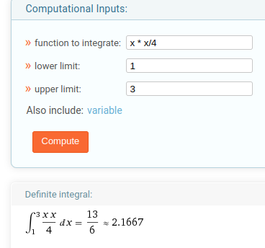
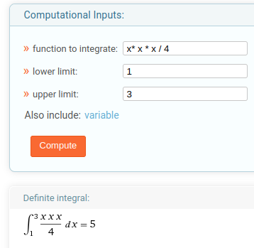
Интегральная функция распределения |  |  | Дифференциальная функция распределения |  |  | M(x) | 2.1667
 |  |  |  |  |  | M(x*x) | 5
 | 0 | x<=1 |  | 0 | x <= 1 | D(x) | 0.30541111
F(x) = | x^2/8 - 1/8 | 1<x<=3 | f(x) = F`(x) = | x/4 | 1<x<=3 | Среднекв. откл. | 0.552640127
 | 1 | x>3 |  | 1 | x>3 | P(1;2) | 0.375

Лист3
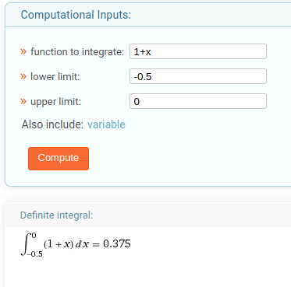
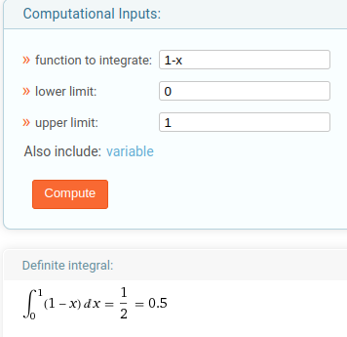
Плотность распределения |  |  | F(x = (-0,5 <= x <= 0)) | 0.375 | Ответ: | 0.875
 | 0 | x < -1 | F(x = (0 <= x <= 1)) | 0.5
p(x) = | 1+x | -1 <= x <= 0 | P(-0,5 <= x <= 1) | 0.875
 | 1-x | -1 < x <= 0
 | 0 | x > -1

